Sheet1
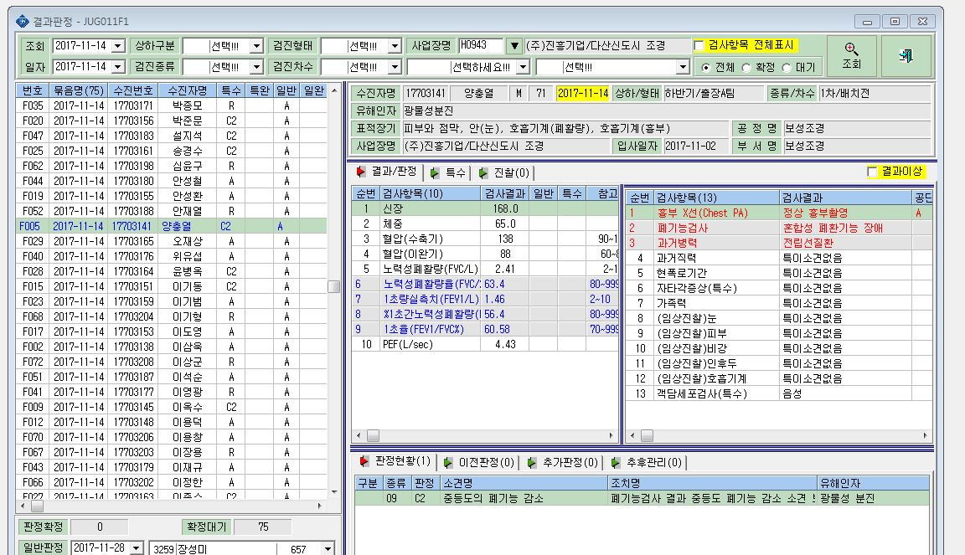

판정표시가 안됩니다.

